Barra 1
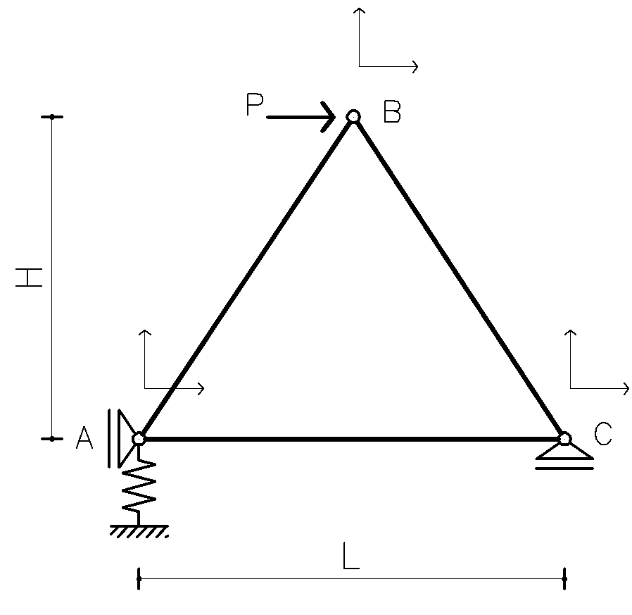
A= | 10 | cm2 | 0.001 | m2
L= | 3 | m
E= | 210 | Gpa | 210000000 | kN/m2

a= | 0 | º

E A / L | 70000 | kN/m

 | uj | vj | uk | vk
 | 70000 | 0 | -70000 | 0 | uj
ke= | 0 | 0 | 0 | 0 | vj
 | -70000 | 0 | 70000 | 0 | uk
 | 0 | 0 | 0 | 0 | vk

 | 1.00 | 0.00 | 0 | 0 |  |  | 1.00 | 0.00 | 0 | 0
aT= | 0.00 | 1.00 | 0 | 0 |  | a= | 0.00 | 1.00 | 0 | 0
 | 0 | 0 | 1.00 | 0.00 |  |  | 0 | 0 | 1.00 | 0.00
 | 0 | 0 | 0.00 | 1.00 |  |  | 0 | 0 | 0.00 | 1.00

 | 70000 | 0 | -70000 | 0
aTke | 0 | 0 | 0 | 0
 | -70000 | 0 | 70000 | 0
 | 0 | 0 | 0 | 0

 | 70000 | 0 | -70000 | 0
ke= aTke a | 0 | 0 | 0 | 0
 | -70000 | 0 | 70000 | 0
 | 0 | 0 | 0 | 0

 | 1 |  | 2 |  | 3
 | 1 | 0 | 0 | 0 | 0 | 0 | i | 1
 | 0 | 1 | 0 | 0 | 0 | 0
b | 0 | 0 | 0 | 0 | 1 | 0 | j | 3
 | 0 | 0 | 0 | 0 | 0 | 1

 | 1 | 0 | 0 | 0
 | 0 | 1 | 0 | 0
bT | 0 | 0 | 0 | 0
 | 0 | 0 | 0 | 0
 | 0 | 0 | 1 | 0
 | 0 | 0 | 0 | 1

 | 70000 | 0 | -70000 | 0
 | 0 | 0 | 0 | 0
bTke | 0 | 0 | 0 | 0
 | 0 | 0 | 0 | 0
 | -70000 | 0 | 70000 | 0
 | 0 | 0 | 0 | 0

 | 70000 | 0 | 0 | 0 | -70000 | 0
 | 0 | 0 | 0 | 0 | 0 | 0
Ke= bTke b | 0 | 0 | 0 | 0 | 0 | 0
 | 0 | 0 | 0 | 0 | 0 | 0
 | -70000 | 0 | 0 | 0 | 70000 | 0
 | 0 | 0 | 0 | 0 | 0 | 0

Solución
ENSAMBLAJE

 | 87500.000 | 30310.889 | -17500.000 | -30310.889 | -70000.000 | 0.000 |  |  | 87500.00 | 30310.89 | -17500.00 | -30310.89 | -70000.00 | 0.00
 | 30310.889 | 56500.000 | -30310.889 | -52500.000 | 0.000 | 0.000 |  |  | 30310.89 | 52500.00 | -30310.89 | -52500.00 | 0.00 | 0.00
K + KA | -17500.000 | -30310.889 | 35000.000 | 0.000 | -17500.000 | 30310.889 |  | K | -17500.00 | -30310.89 | 35000.00 | 0.00 | -17500.00 | 30310.89
 | -30310.889 | -52500.000 | 0.000 | 105000.000 | 30310.889 | -52500.000 |  |  | -30310.89 | -52500.00 | 0.00 | 105000.00 | 30310.89 | -52500.00
 | -70000.000 | 0.000 | -17500.000 | 30310.889 | 87500.000 | -30310.889 |  |  | -70000.00 | 0.00 | -17500.00 | 30310.89 | 87500.00 | -30310.89
 | 0.000 | 0.000 | 30310.889 | -52500.000 | -30310.889 | 52500.000 |  |  | 0.00 | 0.00 | 30310.89 | -52500.00 | -30310.89 | 52500.00

VECTOR DE CARGAS |  |  |  |  |  |  |  |  |  | APOYO ELASTICO

 | 0 |  |  |  |  |  |  |  | 0 | 0 | 0 | 0 | 0 | 0
 | 0 |  |  |  |  |  |  |  | 0 | 4.00E+03 | 0 | 0 | 0 | 0
 | 2000 |  |  |  |  |  |  | KA | 0 | 0 | 0 | 0 | 0 | 0
P | 0 |  |  |  |  |  |  |  | 0 | 0 | 0 | 0 | 0 | 0
 | 0 |  |  |  |  |  |  |  | 0 | 0 | 0 | 0 | 0 | 0
 | 0 |  |  |  |  |  |  |  | 0 | 0 | 0 | 0 | 0 | 0

CONDICIONES DE CONTORNO
 | 56500.000 | -30310.889 | -52500.000 | 0.000
 | -30310.889 | 35000.000 | 0.000 | -17500.000
K | -52500.000 | 0.000 | 105000.000 | 30310.889
 | 0.000 | -17500.000 | 30310.889 | 87500.000

 | 0
P | 2000
 | 0
 | 0

SOLUCIÓN
 | 0.00025 | 0.00021650635095 | 0.000125 | 3.9299930075E-21
 | 0.00021650635095 | 0.00021964285714 | 0.00010619121023 | 7.1428571429E-06
K^(-1) | 0.000125 | 0.00010619121023 | 7.3214285714E-05 | -4.1239304942E-06
 | -3.1720657846E-21 | 7.1428571429E-06 | -4.1239304942E-06 | 1.4285714286E-05

 | 0.4330
U | 0.4393
 | 0.2124
 | 0.0143

 | 0
 | 0.4330
U | 0.4393
 | 0.2124
 | 0.0143
 | 0

 | -2000.000 |  |  | 0 |  |  | -2000.000
 | 0.000 |  |  | 1732.051 |  |  | -1732.051
(K+KA) U | 2000.000 |  | KA U | 0 |  | K U | 2000.000
 | 0.000 |  |  | 0 |  |  | 0.000
 | 0.000 |  |  | 0 |  |  | 0.000
 | 1732.051 |  |  | 0 |  |  | 1732.051

 | -2000.000 |  |  |  |  |  | -2000.000
 | -1732.051 |  |  |  |  |  | -1732.051
R= KU-P-KA U | 0.000 |  |  |  |  | R= KU-P | 0.000
 | 0.000 |  |  |  |  |  | 0.000
 | 0.000 |  |  |  |  |  | 0.000
 | 1732.051 |  |  |  |  |  | 1732.051

Coordendas
 |  |  | Esc | 1
x | y |  | x | y
0.00 | 0.00 |  | 0.000 | 0.433
1.50 | 2.60 |  | 1.939 | 2.810
3.00 | 0.00 |  | 3.014 | 0.000
0.00 | 0.00 |  | 0.000 | 0.433

